GRUPOS INFANTIL

XVIII Campeonato Nacional de Fútbol Infantil
“COPA SOCCER MELGAR”

NACIDOS 2017 2018


 | GRUPO A |  | GRUPO B
 | ASTON HUILA |  | CANUTO F.C.
 | INTER F. C. | 2024 | HUITACA FUTBOL CLUB CHIA
 | ATHLETIC MELGAR |  | CLUB PROMOTOR DEPORTIVO SCORPION
 | CLUB DEPORTIVO NUEVAS GENERACIONES | DICIEMBRE 09 AL 11 DEL 2024

GRUPO A

XVIII Campeonato Nacional de Fútbol Infantil
“COPA FUTURO TALENTO”
 | 0 |  |  | NACIDOS 2017 2018
 | GRUPO A

 | PARTIDOS |  |  |  |  |  |  |  |  |  |  | POSICIONES |  |  |  |  |  |  |  |  |  |  |  |  |  |  |  |  |  |  |  | 12
Tj |  |  |  |  |  |  |  |  |  |  | Tj
 |  |  |  |  |  | - |  |  |  |  |  |  | Pts. | PJ | Gan. | Emp. | Per. | GF | GC | Dif. | Tj |  |  |  |  |  |  | GF | GC | DG |  | 0

 |  |  |  |  |  |  |  |  |  |  |  | 1) ASTON HUILA | 7 | 3 | 2 | 1 | 0 | 12 | 2 | 10 | 0 | 1 | ASTON HUILA | 7 | 2 | 1 | 0 | 12 | 2 | 10 | 0 | 8120.1 | 8130.1
 |  |  |  |  |  | -
 |  |  |  |  |  |  |  |  |  |  |  | 2) CLUB DEPORTIVO NUEVAS GENERACIONES | 5 | 3 | 1 | 2 | 0 | 7 | 6 | 1 | 0 | 3 | INTER F. C. | 2 | 0 | 2 | 1 | 3 | 4 | -1 | 0 | 1930.2 | 1931.2

 |  |  |  |  |  | - |  |  |  |  |  | 3) INTER F. C. | 2 | 3 | 0 | 2 | 1 | 3 | 4 | -1 | 0 | 4 | ATHLETIC MELGAR | 1 | 0 | 1 | 2 | 1 | 5 | -4 | 0 | 610.3 | -1

 |  |  |  |  |  |  |  |  |  |  |  | 4) ATHLETIC MELGAR | 1 | 3 | 0 | 1 | 2 | 1 | 5 | -4 | 0 | 2 | CLUB DEPORTIVO NUEVAS GENERACIONES | 5 | 1 | 2 | 0 | 7 | 6 | 1 | 0 | 5170.4 | -4
 |  |  |  |  |  | -

 |  |  |  |  |  |  |  |  |  |  |  |  |  |  |  |  |  |  |  |  |  | 4 | CANUTO F.C. | 0 | 0 | 0 | 0 | 0 | 0 | 0 | 0 | 0.1 | 0.1
 | 2017-03-18 | 07:15. a.m. | ASTON HUILA | G | 7 | - | 0 | P | INTER F. C. | CANCHA 2 |  |  |  |  |  |  |  |  |  |  |  | 3 | HUITACA FUTBOL CLUB CHIA | 0 | 0 | 0 | 0 | 0 | 0 | 0 | 0 | 0.2 | 0.2
 |  |  |  |  |  |  |  |  |  |  |  |  |  |  |  |  |  |  |  |  |  | 2 | CLUB PROMOTOR DEPORTIVO SCORPION | 0 | 0 | 0 | 0 | 0 | 0 | 0 | 0 | 0.3 | 0
 |  |  |  |  |  |  |  |  |  |  |  |  |  |  |  |  |  |  |  |  |  | 1 | #REF! | 0 | 0 | 0 | 0 | 0 | 0 | 0 | 0 | 0.4 | 0
 | 2017-03-18 | 08:20. a.m. | ATHLETIC MELGAR | P | 1 | - | 2 | G | CLUB DEPORTIVO NUEVAS GENERACIONES | LAS VEGAS

 | 2017-03-18 | 03:00. p.m. | ASTON HUILA | G | 3 | - | 0 | P | ATHLETIC MELGAR | LAS VEGAS

 | 2017-03-18 | 04:00. p.m. | INTER F. C. | E | 3 | - | 3 | E | CLUB DEPORTIVO NUEVAS GENERACIONES | LAS VEGAS

 | 2017-03-19 | 01:15. p.m. | INTER F. C. | E | 0 | - | 0 | E | ATHLETIC MELGAR | CANCHA 2

 |  |  |  |  |  |  |  |  |  |  |  |  |  |  |  |  |  |  | ASTON HUILA
 | 2017-03-19 | 02:30. p.m. | ASTON HUILA | E | 2 | - | 2 | E | CLUB DEPORTIVO NUEVAS GENERACIONES | CANCHA 1 |  |  |  |  |  |  |  |  | CLUB DEPORTIVO NUEVAS GENERACIONES

 |  |  |  |  |  |  |  |  |  |  |  | ASTON HUILA |  | G | G | E
 |  |  |  |  |  |  |  |  |  |  |  | INTER F. C. |  | P | E | E
 |  |  |  |  |  |  |  |  |  |  |  | ATHLETIC MELGAR |  | P | P | E
 |  |  |  |  |  |  |  |  |  |  |  | CLUB DEPORTIVO NUEVAS GENERACIONES |  | G | E | E

SOLO IDA


XVIII Campeonato Nacional de Fútbol Infantil
“COPA SOCCER MELGAR”
0
NACIDOS 2017 2018
DICIEMBRE 09 AL 11 DEL 2024
CALENDARIO OFICIAL
 | PARTIDOS FECHA 1 |  |  |  |  |  |  |  | GRUPO A | Pts. | PJ | Gan. | Emp. | Per. | GF | GC | Dif. | Tj
 | CANCHA | HORA | EQUIPO | MARCADOR |  | EQUIPO | GRUPO | CATEGORIA | 1) ASTON HUILA | 7 | 3 | 2 | 1 | 0 | 12 | 2 | 10 | 0
2024-12-09 | CANCHA SINTETICA CASETABLA NO GUAYOS | 3:30:00 | INTER F. C. | 3 | 3 | CLUB DEPORTIVO NUEVAS GENERACIONES | GRUPO A | NACIDOS 2017 2018 | 2) CLUB DEPORTIVO NUEVAS GENERACIONES | 5 | 3 | 1 | 2 | 0 | 7 | 6 | 1 | 0
2024-12-09 | CANCHA SINTETICA CASETABLA NO GUAYOS | 16:40:00 | ASTON HUILA | 3 | 0 | ATHLETIC MELGAR | GRUPO A | NACIDOS 2017 2018 | 3) INTER F. C. | 2 | 3 | 0 | 2 | 1 | 3 | 4 | -1 | 0
 |  |  |  |  |  |  |  |  | 4) ATHLETIC MELGAR | 1 | 3 | 0 | 1 | 2 | 1 | 5 | -4 | 0
 | PARTIDOS fecha 2
 | CANCHA | HORA | EQUIPO | MARCADOR |  | EQUIPO | GRUPO | CATEGORIA
2024-12-10 | CANCHA SINTETICA CASETABLA NO GUAYOS | 7:30:00 | ATHLETIC MELGAR | 1 | 2 | CLUB DEPORTIVO NUEVAS GENERACIONES | GRUPO A | NACIDOS 2017 2018 |  |  |  |  |  |  |  |  |  |  | #REF! | 0 | 0 | 0 | 0 | 0 | 0 | 0 | 0 | 0
2024-12-10 | CANCHA SINTETICA CASETABLA NO GUAYOS | 8:40:00 | ASTON HUILA | 7 | 0 | INTER F. C. | GRUPO A | NACIDOS 2017 2018 |  |  |  |  |  |  |  |  |  |  | 2) CLUB PROMOTOR DEPORTIVO SCORPION | 0 | 0 | 0 | 0 | 0 | 0 | 0 | 0 | 0

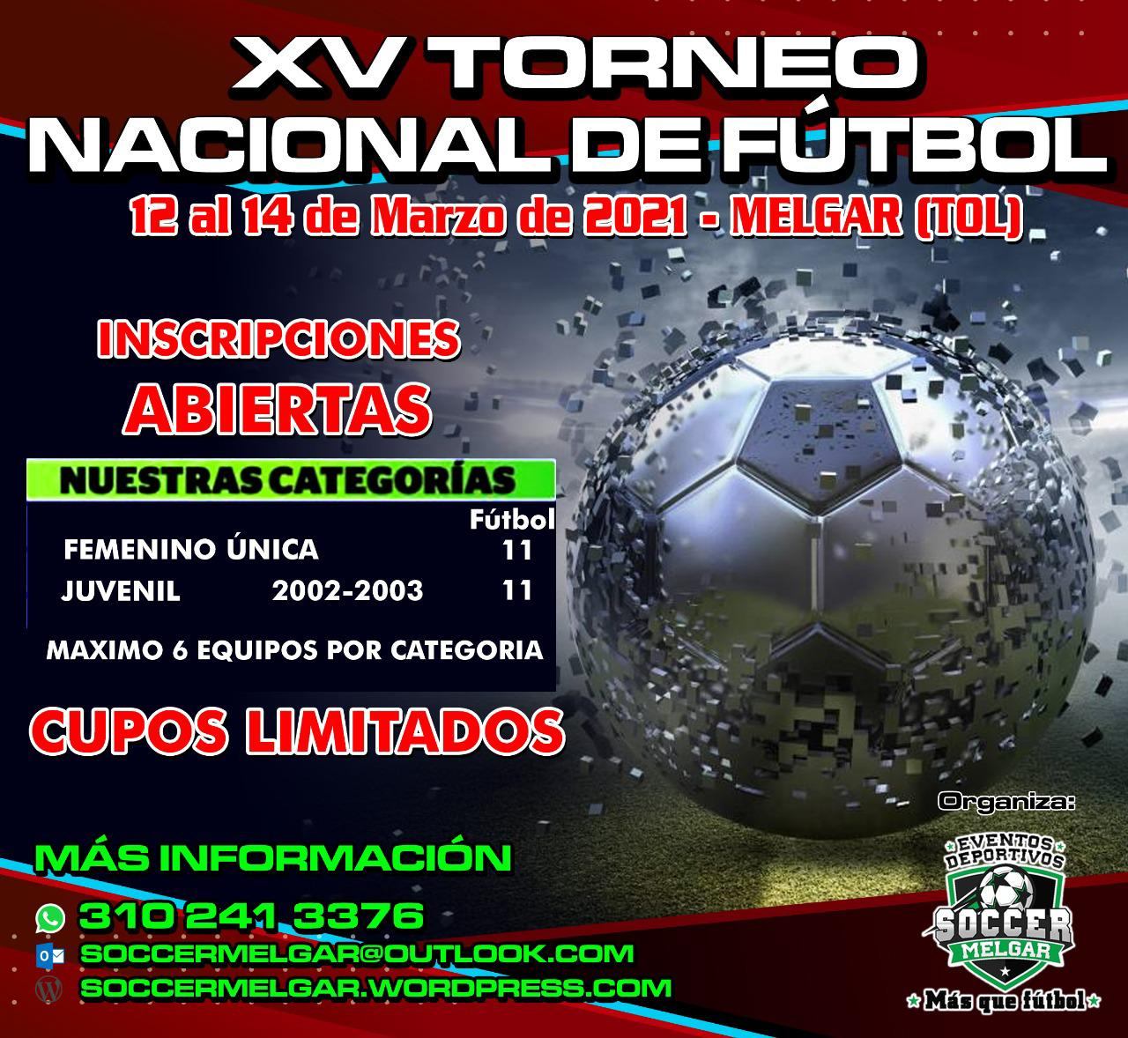
 | PARTIDOS FECHA 3
 | CANCHA | HORA | EQUIPO | MARCADOR |  | EQUIPO | GRUPO | CATEGORIA
2024-12-10 | CANCHA SINTETICA CASETABLA NO GUAYOS | 3:30:00 | INTER F. C. | 0 | 0 | ATHLETIC MELGAR | GRUPO A | NACIDOS 2017 2018
2024-12-10 | CANCHA SINTETICA CASETABLA NO GUAYOS | 16:40:00 | ASTON HUILA | 2 | 2 | CLUB DEPORTIVO NUEVAS GENERACIONES | GRUPO A | NACIDOS 2017 2018

 | SEMIFINAL
 | CANCHA | HORA | EQUIPO | MARCADOR |  | EQUIPO | GRUPO | CATEGORÍA
2024-12-11 | CANCHA SINTETICA CASETABLA NO GUAYOS | 7:30:00 | 1) ASTON HUILA | 0 | 0 | 4) ATHLETIC MELGAR | SEMIFINAL LLAVE 1 | NACIDOS 2017 2018
2024-12-11 | CANCHA SINTETICA CASETABLA NO GUAYOS | 8:40:00 | 2) CLUB DEPORTIVO NUEVAS GENERACIONES | 0 | 0 | 3) INTER F. C. | SEMIFINAL LLAVE 2 | NACIDOS 2017 2018

 | FINAL
 | CANCHA | HORA | EQUIPO | MARCADOR |  | EQUIPO | GRUPO | CATEGORÍA
2024-12-11 | CANCHA SINTETICA CASETABLA NO GUAYOS | 13:00:00 | PERDEDOR LLAVE 1 | 0 | 0 | PERDEDOR LLAVE 2 | FINAL COPA PLATA | NACIDOS 2017 2018
2024-12-11 | CANCHA SINTETICA CASETABLA NO GUAYOS | 14:10:00 | GANADOR LLAVE 1 | 0 | 0 | GANADOR LLAVE 2 | FINAL COPA ORO | NACIDOS 2017 2018

